4
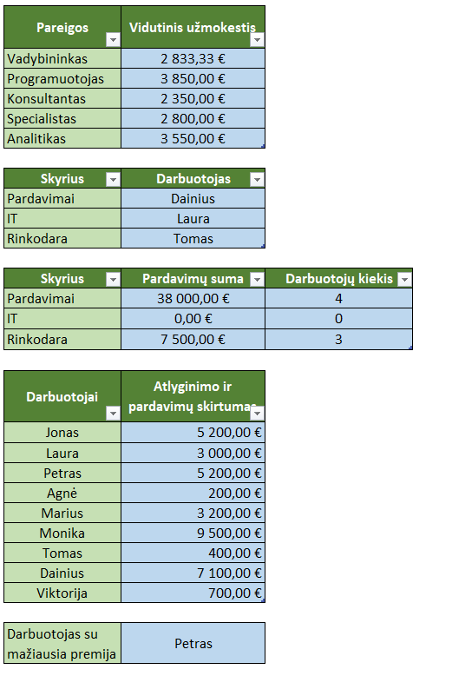
Darbuotojas | Skyrius | Pareigos | Bazinis atlyginimas (€) | Premija (€) | Dirbtos valandos | Pardavimai (€) | Įvertinimas (1-10)
Jonas | Pardavimai | Vadybininkas | 2000 | 500 | 180 | 10000 | 8
Laura | IT | Programuotojas | 3000 | 700 | 170 | 0 | 9
Petras | Pardavimai | Konsultantas | 1800 | 400 | 190 | 7000 | 7
Agnė | Rinkodara | Specialistas | 2200 | 600 | 175 | 2000 | 8
Marius | IT | Programuotojas | 3200 | 800 | 160 | 0 | 10
Monika | Pardavimai | Vadybininkas | 2500 | 550 | 185 | 12000 | 9
Tomas | Rinkodara | Specialistas | 2100 | 500 | 179 | 2500 | 7
Jonas | IT | Analitikas | 2800 | 750 | 165 | 0 | 9
Dainius | Pardavimai | Konsultantas | 1900 | 450 | 195 | 9000 | 8
Viktorija | Rinkodara | Vadybininkas | 2300 | 650 | 170 | 3000 | 9

Duomenis paverskite į tvarkingą lentelę. Atsakymus apipavidalinkite.
1. Apskaičiuokite darbuotojų pagal kategorijas vidutinį užmokestį (bazinis atlyginimas + premija), bet tik tiems, kurių įvertinimas yra 8 ar daugiau, naudodami AVERAGEIFS
2. Raskite darbuotoją, kuris dirbo daugiausiai valandų savo skyriuje, naudodami MAXIFS ir INDEX+MATCH (tai matricinė formulė, todėl įvedimo metu spauskite ctrl+shift+enter)
3. Apskaičiuokite bendrą pardavimų sumą kiekviename skyriuje ir suskaičiuokite, kiek darbuotojų užsiima pardavimais, naudodami SUMIFS ir COUNTIFS
4. Naudokite SUMIF ir ABS, kad rastumėte atlyginimo ir pardavimų skirtumo absoliučią reikšmę konkrečiam darbuotojui (gali dirbti keliuose skyriuose)
5. Raskite darbuotoją su mažiausia premija tarp tų, kurie dirbo daugiau nei 180 valandų, naudodami MINIFS ir INDEX+MATCH

6
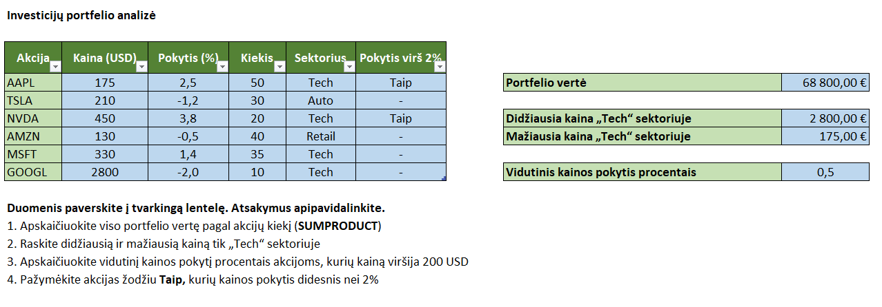
Investicijų portfelio analizė

Akcija | Kaina (USD) | Pokytis (%) | Kiekis | Sektorius
AAPL | 175 | 2.5 | 50 | Tech
TSLA | 210 | -1.2 | 30 | Auto
NVDA | 450 | 3.8 | 20 | Tech
AMZN | 130 | -0.5 | 40 | Retail
MSFT | 330 | 1.4 | 35 | Tech
GOOGL | 2800 | -2.0 | 10 | Tech

8
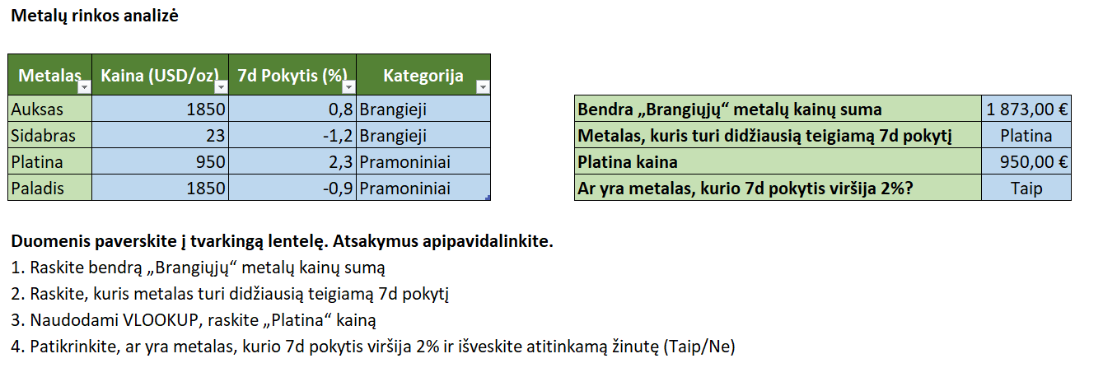
Metalų rinkos analizė

Metalas | Kaina (USD/oz) | 7d Pokytis (%) | Kategorija
Auksas | 1850 | 0.8 | Brangieji
Sidabras | 23 | -1.2 | Brangieji
Platina | 950 | 2.3 | Pramoniniai
Paladis | 1850 | -0.9 | Pramoniniai

9
Kriptovaliuta | Kaina (USD) | 24h Pokytis (%) | 7d Pokytis (%) | Prekybos apimtis (mln. USD) | Rinka (mlrd. USD) | Kategorija | Populiarumas (1-10)
BTC | 42000 | 1.5 | 5.2 | 35000 | 800 | Coin | 10
ETH | 2900 | -2.1 | 3.8 | 18000 | 350 | Coin | 9
BNB | 380 | 3.2 | 4.1 | 4000 | 60 | Coin | 7
XRP | 0.75 | -1.8 | -0.5 | 2500 | 35 | Token | 6
ADA | 0.55 | 0.4 | 2.7 | 1200 | 18 | Token | 5
SOL | 150 | 2.7 | 6.3 | 3500 | 40 | Coin | 8
DOGE | 0.08 | -3.4 | 1.2 | 800 | 10 | Token | 8
DOT | 7.3 | 1.5 | 4.5 | 700 | 7 | Coin | 6
AVAX | 21 | -2 | 5.9 | 650 | 6 | Coin | 5
MATIC | 1.2 | 2.3 | 3.1 | 900 | 10 | Token | 7
LTC | 85 | -1.7 | 2 | 2000 | 6 | Coin | 7
UNI | 12 | 3.8 | 7.1 | 850 | 5 | Token | 6

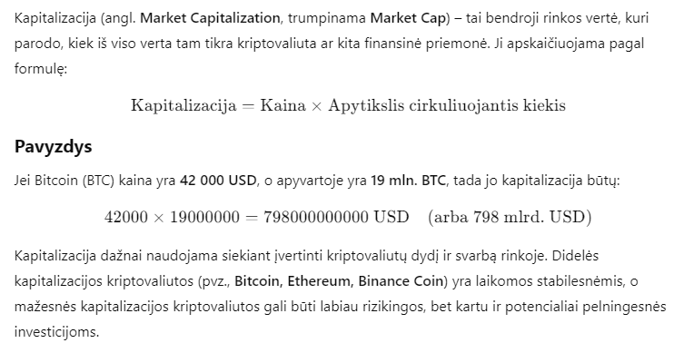
Pavyzdys kaip apytiksliai turi atrodyti atlikta užduotis
1. Apskaičiuokite bendrą prekybos apimtį visoms kriptovaliutoms, kurios priklauso „Coin“ kategorijai.
2. Raskite kriptovaliutą, kuri per pastarąsias 7 dienas padidėjo labiausiai procentais.
3. Apskaičiuokite vidutinį 24h pokytį tik toms kriptovaliutoms, kurių populiarumas yra 7 ar didesnis.
4. Suraskite kriptovaliutą, kurios kaina yra artimiausia 100 USD. (tai matricinė formulė, todėl įvedimo metu spauskite ctrl+shift+enter)
5. Apskaičiuokite, kiek procentų visos rinkos (market cap) sudaro BTC.

6. Kategorizuokite kriptovaliutas pagal jų populiarumą:
Jei populiarumas ≥ 9, priskirkite kategoriją „Labai populiari“.
Jei populiarumas tarp 6 ir 8, priskirkite „Vidutinio populiarumo“.
Jei populiarumas ≤ 5, priskirkite „Mažai populiari“.

7. Raskite kriptovaliutą, kurios rinkos kapitalizacija yra mažiausia.
8. Naudodami VLOOKUP, sužinokite, kokia yra ADA rinkos vertė.

